menu 24 04 20
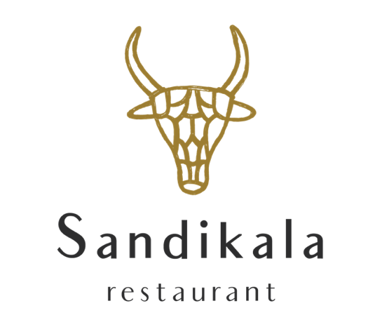

Sandikala chez vous
Nom / name:

Point de relais / pick up point:

Date DE LIVRAISON / DELIVERY DATE :

Plat / dish | Prix unitaire / Unit price Ttc | Nombre / number | Prix total par plat / Total price per dish
Mousseline de Cabillaud | 11.00 € | 0 | 0.00 €
Tofu | 10.00 € | 0 | 0.00 €
Filet de Barbue | 15.00 € | 0 | 0.00 €
Bœuf Blond d’Aquitaine | 14.00 € | 0 | 0.00 €
Congee de Riz au Bouillon de Kombu | 13.00 € | 0 | 0.00 €
Fromages | 6.00 € | 0 | 0.00 €
Crème Chocolat Blanc | 6.00 € | 0 | 0.00 €
Compote de Pommes Bio | 6.00 € | 0 | 0.00 €
Kecap Manis | 5.00 € | 0 | 0.00 €
Bœuf Bourguignon enfants | 8.00 € | 0 | 0.00 €
Compote de Pommes Enfant | 5.00 € | 0 | 0.00 €
Restaurant Sandikala
7-9 Rue de la Barsogue, 65330 Galan
05 62 49 27 25 |  | Prix Total TTC: | 0.00 €
https://www.sandikala.com
https://www.facebook.com/restaurantsandikala/

